main
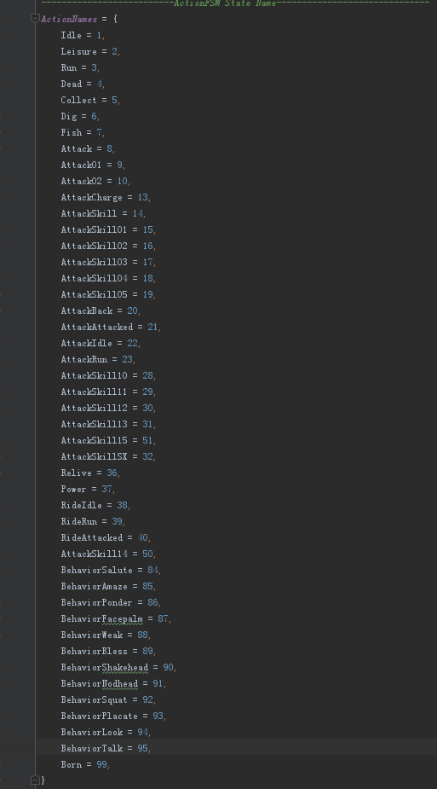


2019.5.24 | 配置表建立

skill | 技能表
buff | buff表
display | 特效表

skill
字段英文名 | 字段中文名 | 字段解释 | 备注
skillID | 技能id | 技能的ID | 技能ID规则总共5位： 第1位(1-2角色，3天神，4宠物，5怪物，6以后为养成系统预留； 根据系统定位：第2位为子类，第3-5为技能ID；第2-3位子类，第4-5位技能ID 范例：11001，为角色职业1的第1个技能 -- 技能、buff等表为独立ID，不干扰 可升级的被动技能只允许挂载一个buff
gameDesignName | 策划名 | 策划内部名 | 仅策划查看的技能名称
name | 名称 | 技能名称 | 客户端需要用技能名显示时统一调取这里
desc | 描述 | 技能的详细描述 | 允许携带部分变量 变量1：[skilllevel]=该技能的当前等级 举例：对面朝方向半径[00ca00]4米[-]扇形范围内的敌方目标造成附加[00ca00]<4,(85,1701,506)>[-]点的物理攻击，并附带持续[00ca00]6.5秒[-]的灼烧效果。 可变参数的技能描述，使用xxx作为变化值，分为两类，概率和属性值 受到玩家攻击时，有xxx的概率在本次受击时提升xxx的闪避率 当buff表的Probability_up>0的时候，第1个xxx为可变概率，当effect_Type=8的时候，第2个xxx为影响值，后续需要其他类型的，需要增加新类型的支持 当描述中有xxx参数的时候，百分号需要多加1个，如：血量低于20%%时，受到玩家攻击时，提升xxx的闪避率 | 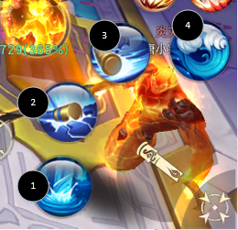
awakeDesc | 觉醒技能描述
advanceDesc1 | 进阶火后描述
advanceDesc2 | 进阶雷后描述
advanceDesc3 | 进阶冰后描述
icon | 图标 | 技能的图标显示 | 游戏中技能的icon图标显示
skillType | 技能类型 |  | 0-无类型 1-普攻 2-技能
group | 技能组 |  | 101，男法师技能，102女法师，103男镰刀104女镰刀105男剑客106女剑客107男太刀108女太刀 201天神1,202天神2,203天神3,204天神4,205天神5 301宠物组，所有宠物技能都放在这里；401战魂组
position | 技能位置 |  | 1-8位置，主界面用,1-4在第一个技能栏，5-8位切换第2个技能栏。角色第1个普攻为0，后面段数为99
displaceTime | 位移开始时间点
displaceSign | 位移正负标记
displaceSpeed | 位移速度
disTimes | 位移时间
breakType | 打断类型 |  | 0动作和特效都停止，1只停动作
cdSkill | CD能否减少 | 主动技能CD能否减少 | 0-不能，1-可以（减少到多少的百分比在常量表中）
Relation | 普攻关联 | 仅用于普攻4连击 | 填写技能ID，普攻1释放完之后衔接的普攻2ID，普攻2释放完之后衔接的普攻3ID.
unlockCondition | 解锁条件 |  | 条件1，等级，参数为具体等级；条件2，转职等级，参数为转职级别，这里一般只作用于职业主动技能
unlockDesc | 解锁描述 |  | 用于技能UI界面，只是描述
type | 目标类型 | 技能作用的目标类型选择 | 1=主动敌方伤害（非死亡目标） 2=主动己方祝福（只给自己和己方，非死亡目标) 3=主动己方情侣（已死亡） 4=主动己方主人祝福（只给己方主人，非死亡目标) 5=被动技能（一般意义的被动技能，出生触发，永久生效或有生效时间，效果针对自己或队友）
cd | cd | 技能的冷却时间 | 时间单位：毫秒
noLock | 是否锁定 | 该技能是否受公cd影响 | 填0表示不受，1表示受
fighting | 战斗力 | 当前技能等级下该技能所增加的战斗力 | 该技能对应等级的战斗力加成.
fightingParama | 战斗力成长系数 |  | 技能战力=初始战力+（技能等级-1）*系数
releaseType | 释放类型 |  | 0=无类型 1=瞬发技能（大部分近身攻击应为瞬发）
processTypes | 过程类型 |  | 1=直接作用 2=飞行（有目标的飞行，锁定目标的飞行） 3=飞行，无目标的飞行 4=子弹穿透
flySpeed | 飞行速度 |  | 飞行子弹的飞行速度，单位：毫米/秒
warn | 是否预警 |  | 0=无预警 1=有预警
infomationId | 提示ID |  | 预警提示的文字ID
actTime | 动作总时间 |  | 技能动作播放的总时间，毫秒
readyTime | 准备时间 |  | 准备时间：从技能开启，到开始攻击为止的时间(准备时间结束开始攻击时间，并开始计算伤害节点) 属于前摇时间，预警提示从这个时间开始提示.准备特效在这个时间后开始播放
attackTime | 攻击总时间 |  | 攻击动作及特效播放的总时长 AI中会用到
damageTime | 伤害生效时间点 |  | 0=无伤害 单个时间点则为只有1个伤害点 若有多个伤害点则以","分隔 例子：三段伤害 650,80,100 第一个伤害点为 650毫秒 第二个伤害点为 第一个伤害过后的80毫秒 第三个伤害点为 第二个伤害点过后的100毫秒
skillResources | 技能资源名 |  | 美术返回的技能所有资源包名称，技能的表现ID
attackDistance | 攻击距离 |  | 用于定义该技能的攻击距离，锁定目标和手动选择目标点的技能需要有攻击距离，单位：毫米
castDistance | 施法距离
rangeType | 范围类型 |  | 选中对象，方向默认为选中对象的方向 不选对象，方向默认为面朝方向 技能方向可调整 1=选中对象 目标角色【空】 2=选中对象 目标角色为圆心的圆形效果【半径】（范围内的其他目标不锁定） 3=不选对象 自身【空】，以自身为范围释放 4=不选对象 直线通道效果【通道长度,通道宽度】 5=不选对象 自身圆心扇形效果【半径,扇形角度（角度1-180）】（实际角度需要乘以1000填写） 6=不选对象 自身圆心圆形效果 【半径】 7=选中对象 目标角色为圆心的圆形范围【半径】，锁定该区域内所有敌方目标，无目标不能释放该技能（范围内的其他目标锁定） 8=选定目标点（圆形范围），参数半径 9=特殊子弹，专用穿透子弹，参数子弹宽度 注：飞行的技能范围类型只能配置1，2，4，7
rangeTypeValue | 范围类型值 |  | 填写内容及方式与攻击范围有密切关系 毫米
continuousDamage | 持续伤害指示器
continuousDamageTime | 持续伤害指示器时间
warn | 预警id
dazeTime | 发呆时间
warnTime | 预警时间
warnStart | 预警动画起始百分比
infomationId | 提示ID
attackMinDistance | 攻击最小距离 |  | 用于AI
goalMaxNum | 目标最大数量 |  | 具体数量的值 主动技能这里一定要配置一个值，否则不会找目标，玩家技能这个字段的值必须小于等于怪物最大数量的字段值。被动技能可不填
goalMaxNumMonster | 目标最大数量（怪物） |  | 如果目标是怪物，最大攻击数量的变化。如果释放技能者为怪物，这2个字段的值一样
damageType | 伤害类型 |  | 0-没有攻防运算和治疗运算 1-进行攻防运算
damageRate | 伤害倍率 |  | 技能总倍率=初始倍率+进阶倍率+觉醒倍率
awakeDamageRate | 觉醒后技能倍率
advanceType1DamageRate | 进阶火后技能倍率
advanceType2DamageRate | 进阶雷后技能倍率
advanceType3DamageRate | 进阶风后技能倍率
damageValue | 附加伤害初始值 |  | 技能伤害=角色攻击力*技能倍率+技能附加伤害
damageParama | 伤害固定值成长系数 |  | 技能附加伤害=初始值+（技能等级-1）*系数，目前只做一个系数就够了
addhitrate | 附加命中率
awakeItemId | 觉醒消耗的道具ID |  | 技能觉醒消耗的道具ID，一个技能只会觉醒一次
awakeCostNum | 道具数量 |  | 道具的数量
buff_ID | buffxid | buff的ID | buff的ID
buff_Rate | buffx成功几率 | buff的成功几率 | 填写万分比，10000表示100%几率
buff_Point | buffx生效点 | buff生效的时间点 | 与伤害生效时间点一致，比如填1就是在第一个伤害生效时间点生效该buff.
buff_Target | buffx归属 | buff的归属目标类型 | 0=默认 1=自己 2=主人（用于伙伴给主人加BUFF） 3=友军
advanceType1buff_ID | 进阶火buff包1id
advanceType2buff_ID | 进阶雷buff包2id
advanceType3buff_ID | 进阶风buff包1id

buff
字段英文名 | 字段中文名 | 字段解释 | 备注
buffID | 附加buffid | buff的的ID | 根据buff的ID命名规则填写，永久类的buff挂载人身上的尽量一个技能对应一个buff，以避免删除技能的时导致关联buff失效的情况 修改buff的情况，修改buff的影响值大小可以生效，但是buff其他参数修改可能会导致问题，可以通过修改持续时间为1秒让其废弃，再添加一个新的buff
gameDesignDesc | 策划用备注 | buff策划的备用注释 | buff的效果描述，仅策划看
buffName | buff名称 | buff名称 | 用于BUFF的显示
buffDes | buff描述 | buff的描述 | 用于BUFF的显示
buffIcon | buff图标 | buff图标 | 用于BUFF的显示
effectResources | 特效路径 | 特效路径
showTpye | 显示类型 |  | 0不显示，1自己显示，2所有生物
effectanchor | 特效挂点 | 特效的挂点 | 1：特效挂点，如果为空时，默认直接挂在角色原点，现在特效制作就是以原点来制作的。 foot = 0, body = 1, head_world = 2, head_self = 3, ext1 = 4, ext2 = 5, ext3 = 6, ext4 = 7, ext5 = 8, weapon_l = 9, weapon_r = 10, wing = 11
effectScale | 开启缩放 |  | 0=开启缩放 1=不开启缩放
startType | 生效条件 |  | ● 1直接生效  2技能命中生效  3受敌方技能命中生效  参数：0任意敌人；1-BOSS；2玩家；3法宝（后期法宝有个被动技每60秒对敌人造成一次伤害）  4受到暴击的时候生效  5死亡触发生效  如被A技能打死的目标会给周围的其他敌人附加buff  6血量达到临界值触发  参数：1血量低于临界值;临界值，万分比；2血量高于临界值；临界值万分比  7闪避时生效  8暴击时生效  9格挡时生效  10连击时生效  11击穿时候生效  12重击时生效  13--暂时留空--  14自身叠加到一定层数后生效  如叠加到5层后生效  15有特定标记的buff  参数：buff组ID，如受到晕眩buff组的时候生效  16攻击次数  如每攻击4次给敌人附加一个buff  17组队状态  只在组队状态下生效  18变身状态  效果参数：0为无变身；1为天神；2为神魔
startProbability | 生效概率 |  | 百分比，填写万分比
Probability_up | 概率成长系数ID |  | 读取buffUp的ID，最终生效概率=初始概率+（buff等级-1）*概率成长值
startTypeValue | 生效条件参数
endType | 常规结束条件 |  | 0=正常时间内结束 2=死亡结束 3=切换场景结束 4=脱离安全区结束 5=任务结束（任务完成、任务失败） 6=主动释放技能结束 7=受到伤害结束 8=次数用尽结束 9=使用攻防运算的技能后结束 10=移动操作结束 11=杀死第一个人结束
endTypeValue | 生效条件参数
group | buff组 |  | 根据buff组来判断叠加、免疫等
buffRule | 同一组buff叠加规则 |  | 0=永不叠加（当有1个同ID时，永不接受），只针对同一个buffID 1=直接覆盖，只针对同一个buffID 2=效果值大的覆盖小的，否则不覆盖（绝对值），只对效果类型=8的起效，只针对玩家身上只会挂一个相同效果类型buff的情况 3:=时间叠加，效果不叠加，时间不为-1且效果类型和参数完全一样的才能叠加，只针对玩家身上只会挂一个相同效果类型buff的情况 4，有叠加最大数量限制，参数-叠加上限，只针对同一个buffID
immune | 免疫的组id |  | 免疫哪些buff组，如BOSS免疫 晕眩，这里就填晕眩的组ID。先免疫、再叠加、最后驱散
dispel | 驱散的组id |  | 驱散哪些buff组，如驱散晕眩，这里就填晕眩的组ID
buffCd | buff冷却 |  | buff生效的冷却时间
effect_Time | buff时间 |  | buff的总持续时间,-1为永久
effect_Type | 效果x类型 | buff类型ID | ● 0为空  1回血类  效果参数：1为一次性回血，回血类型（1为百分比2具体值3倍率），影响值。如1;1;500表示一次性回最大生命值5%的血。1;2;500表示一次性恢复500生命值。1;3;500，表示一次性恢复buff源当前攻击力*5%的血量。  效果参数：2为持续回血，间隔时间，回血类型（1为百分比2具体值3倍率），回血影响值。如2;1000;1;100表示每间隔1秒回复1%的最大血量。2;1000;2;1000表示每间隔1秒回复1000点生命值。  2损血类  效果参数：1为一次性损血，损血类型（1为百分比2具体值3倍率），影响值，表现类型(0为无1为燃烧2位流血)。如1;1;500;1;1表示一次性损失最大生命值5%的血，燃烧表现。1;2;500;1表示一次性损失500生命值，燃烧表现。1;3;500;2，表示一次性损失buff源当前攻击力*5%的血量，流血表现。  效果参数：2为持续损血，间隔时间，损血类型（1为百分比2具体值3倍率），损血影响值，表现类型(0为无1为燃烧2位流血)。如2;1000;1;100;1表示每间隔1秒回复1%的最大血量，燃烧表现。2;1000;2;1000;2表示每间隔1秒损失1000点生命值，流血表现。  3晕眩  晕眩，播放晕眩动作或者待机动作  4禁止移动  无参数  5沉默  无参数  6护盾  效果参数：1为固定护盾值，填具体值  效果参数：2为百分比护盾值，填最大生命值百分比，万分比  效果参数：3为动态值，无后续参数，具体值由养成系统传过来  7无敌  无参数  8改变属性值  效果参数：属性类型；具体值。如1;1000表示增加生命值1000点  9反伤  效果参数：反伤类型；具体值。类型1表示固定值反伤，类型2表示百分比反伤受到的伤害，类型3表示为动态值，从养成系统中获得（无后续参数）。如1;1000表示每次受击固定反伤1000点伤害。  11标记类buff  进行一个标记，参数：标记数值。标记用来给其他类的buff做生效条件用。如对带有剑气标记的怪物的造成晕眩效果。则先配置一个晕眩buff，生效的条件是怪物身上有标记为1的buff。  12驱散类buff  效果参数：1是一次性驱散（需额外配置驱散ID组），无后续参数；2是持续性驱散，驱散间隔（需额外配置驱散ID组）。如2;5000表示每5秒驱散一次buff  13恢复效果变化  效果参数：±提升治疗的百分比。正数表示增加，负数表示减少。在目标回血的时候*（1+治疗百分比），最小值为0.  14减少特定buff持续时间   参数：buffID；减少的类型（1百分比2固定值）；减少影响值。 如1001;1;1000为减少buffID=1001的buff的CD时间1000毫秒，CD时间最小值为0 如1001;2;1000为减少buffID=1001的buff10%的CD时间（万分比），CD时间最小值为0  15主动技能冷却时间减少，不含普攻  参数：skillID；减少的类型（1百分比2固定值）；减少影响值。 如1001;1;1000为减少skillID =1001的技能的CD时间1000毫秒，CD时间最小值为0 如1001;2;1000为减少skillID =1001的技能10%的CD时间（万分比），CD时间最小值为0  16隐身  17模型比例变化 18冰冻，暂停当前动作。 19 天神变身buff  20 神魔变身buff 参数-1神2魔
effect_Param | 效果x参数 | buff类型参数值
effect_up | 成长系数ID |  | 这里填了ID的，索引到buff成长表，buff的最终属性值=效果参数值+（等级-1）*成长值
shader | 材质 |  | 替换=1 叠加=2 分身=3
shaderPth | 材质路径1
shaderPth | 材质路径2

